图片列表
ID | Picture
BRSF1001 | 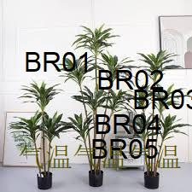
BRSF1002 | 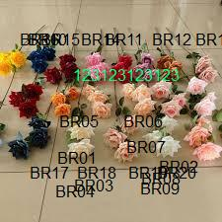
BRSF1003 | 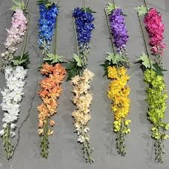
BRSF1004 | 

